Sheet1
DWI-AH810-R10测试问题汇总

主板： | DWI-AH810-R10
BIOS版本： | SZPRJM01
OS版本： | WIN7 PRO 64 CN

编号 | 日期 | 问题描述 | 等级 | 原因分析 | 解决办法 | 结案时间 | 备注
1 | 2018-06-20 | 每次开机或重启都会进入BIOS SETUP页面，似乎找不到启动盘，需要再次重启才能进入OS。 | 严重 |  |  |  | Closed
2 | 2018-06-20 | 在开机前若插有U盘，会无法开机。但插有USB光驱或键鼠则无此问题 | 严重 |  |  |  | Closed
3 | 2018-06-20 | SATA1及SATA2若接有HDD，可能无法识别HDD，甚至无法开机。 | 严重 |  |  |  | Closed
4 | 2018-06-20 | 进入OS后，COM3出现叹号，且有时抓不到COM7-10 | 严重 |  |  |  | Closed
6 | 2018-06-20 | 两个网口皆无法正常工作，且在OS下仅能识别到一个网口 | 严重 |  |  |  | Closed
7 | 2018-06-27 | LPT口在PC-CHECK中 IRQ检测报错 | 严重 |  |  |  | Closed
8 | 2018-06-27 | 采用光驱引导进入DOS后，无法加载光驱驱动，无法读取光盘内容。 | 严重 |  |  |  | Closed
9 |  | 在WIN7做REBOOT测试，出现死机。 | 严重
10 |  | 将BIOS首页的“Project Version”作为判断BIOS版本的依据，正式发行时的起始版本命名为“DW01AR10”，交付的BIOS BIN的文件应与此同名，即发行时的BIOS文件名为DW01AR10.BIN。
11 |  | BIOS-－〉Advanced-->Sata configuration里的SATA Mode默认值应为“AHCI” | 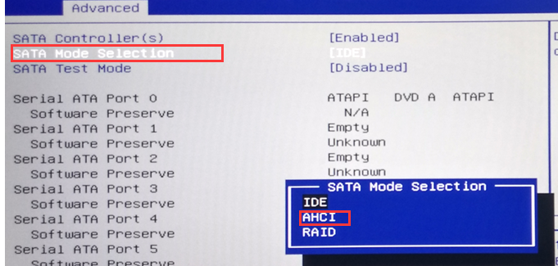
12 |  | 功能性问题，客户在LINUX下，无法使用到COM7-10的串口，需要调节IRQ功能，请在： BIOS-－〉Advanced-->F81216 Second Super IO configuration内的页面中增加一个条目: "IQR share mode"，其值有两个，分别为："ISA Share mode"和" PCI Share mode"。 默认为：PCI Share mode 当客户安装LINUX系统时，可选ISA Share mode，即能满足LINUX下的串口应用。 | 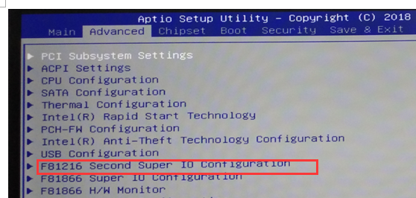
13 |  | 增加字串 ; '$$IEI-SA93$$' in Legacy Memory "0xFF5EF" RU下的效果见右图。（之前提交的地址0xFF5F5有误，请帮忙修正） | 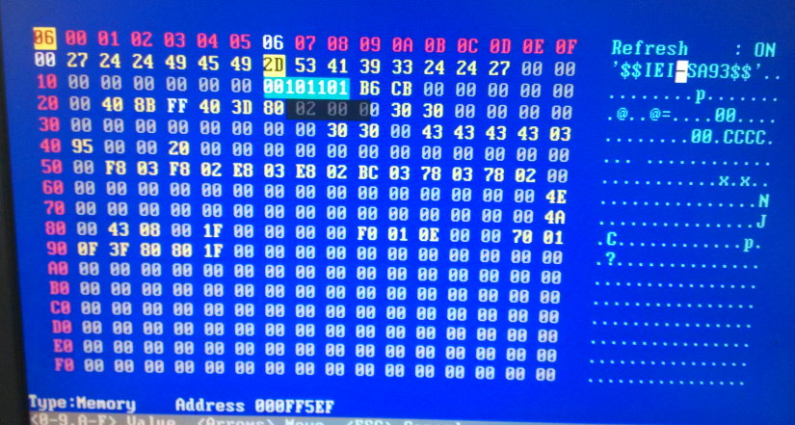
14 |  | 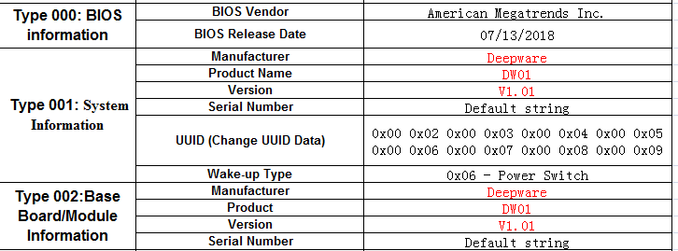 SMBIOS： Type 000: BIOS Information 及Type 001: BIOS Information下的 Manufacturer值为：Deepware Product Namew值为:DW01 Version值为:V1.01 请参考右图
15 |  | BIOS默认密码为Grg90#@B，允许客户修改密码，修改后的密码必须是8至12位，当客户Clear CMOS或拔电池时，能恢复至默认密码。
16 |  | 在启动时，默认按F10功能键出现启动项选择菜单，可从中选择某个系统引导设备。按F11功能键，可进入BIOS SETUP页面。
17 |  | 在BIOS中增加客户LOGO
18 |  | 增加SLIP1.0和2.0，支持客户的XP及WIN7免激活功能
19 |  | 增加Memory Information项，能show出每根DIMM槽所插内存的容量以及额定频率
20 |  | 增加Only HDD Boot项，值为Enabled/Disabled, 默认为enabled， 即此时仅能从HDD引导，不能从U盘、光驱等设备进行引导（当设为disabled时则不再受限。）
21 |  | 客户反映开机时几乎看不到GRG LOGO，请在此画面上多延迟1秒
22 |  | 在BIOS SETUP首页，Main->Brand String，CPU信息显示不完整，可以换行显示。
23 |  | 增加RTC wake up 定时开机功能
24 |  | 增加PXE网络引导启动功能： show出Launch PXE OpRom项（默认Disabled） 在boot菜单中，提供network启动项。
25 |  | 当前两个VGA接口，在BIOS SETUP阶段同步复制显示； 进入DOS下，请默认从上面的VGA接口输出（DP转的这个）。 Graphics configuration中关闭不必要的项，仅保留右图中所示的项目 | 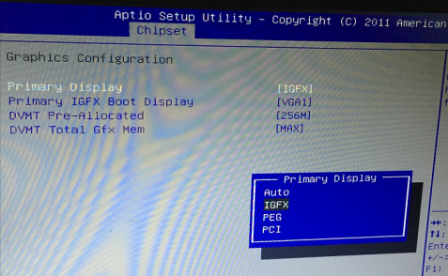 |  |  |  | 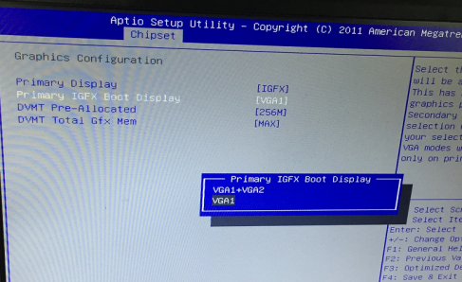
26 |  | 在chipset--usb configuration中的XHCI mode项默认为Manual.此时，将所有的USB2.0 route到EHCI, USB3.0 route到XHCI。 同时，在该页面增加十个USB开关项，可以用来控制某个USB接口的打开和关闭。 即增加USB#1至USB#10的开关项, 值为Enabled/Disabled，默认为Enabled. | 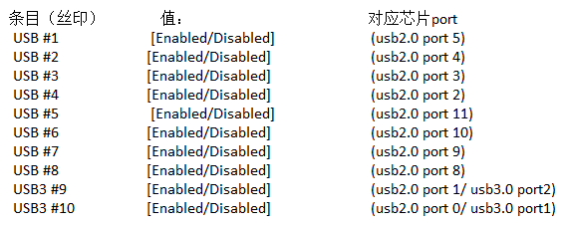 |  |  |  |  | 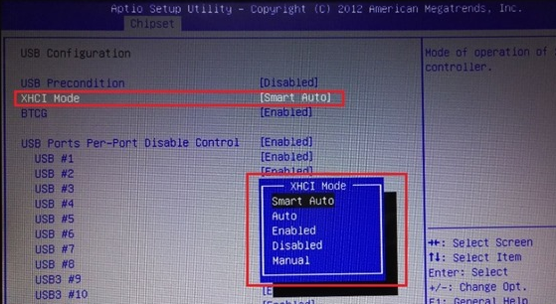
27 |  | 客户要求LOGO要满屏显示，若需要800*600分辨率的LOGO，请参考附件
28 |  | 请将Restore AC Power Loss默认为Power On
29 |  | win7系统右下角声音图标在未接入耳机/speaker时会出现红叉，这是OS自动侦测的。在BIOS端能否做到不去侦测耳机插入（或始终认为有耳机），即实现不插入耳机也不会出现红叉
30 |  | 主板上的两个USB3.0接口中复用的USB2.0 pins ,请Route to XHCI.
31 |  | Only Boot HDD选项由Enable改为Disabled后，发现Boot Option #2/#3不会立即显示，需保存退出重新进BIOS才可看到Boot Option #2/#3，要求做到随动，反之亦然
32 |  | 当前显示上的默认设置是OK的，但能否把Secondary IGFX Boot Display重新SHOW出来，以便客户在必要时还能自行设置，实现通过下面的VGA接口输出DOS界面？
33 |  | 机器在启动过程中，可以会出现在LOGO住HANG住的情形（比如右下角出现A2代码），此类现象能否让BIOS重启一次？（只需一次）

